Tabelle1
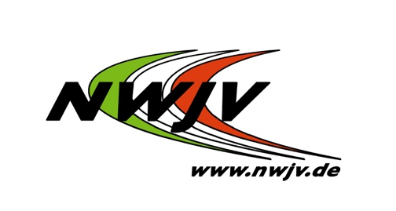
Nordrhein-Westfälischer Judo-Verband e.V.

 |  |  |  | Vereinsnummer bitte bei der Zahlung angeben.
Nordrhein-Westfälischer Judo-Verband e.V. |  |  |  | Vereinsname/Schule:
Geschäftsstelle |  |  |  | Vereins-/Mandatsreferenznummer:
Friedrich-Alfred-Allee 25 |  |  |  | NWJV-Kreis:
47055 Duisburg

 |  |  |  | Datum/Unterschrift:

Rechnungsanschrift: (falls abweichend von Lieferanschrift) |  |  |  | Lieferanschrift:

Email-Adresse: (Angabe notwendig, falls eine Paketankündigung über DHL gewünscht ist. Hierfür stimme ich der Weitergabe meiner Daten an die Dt. Post DHL Group zu.)

Bestellschein

 | Stück | Artikel |  |  | € /Stück: | € /Gesamt:

 |  | Kinderpass (Set mit Aufklebern, Stickern) |  |  | 11.21
 |  | Stundennachweiskarte |  |  | 0.93
 |  | Turniererfolgskarte |  |  | 0.47

 |  | Urkunde 8. Kyu, weiß-gelb (Bestellung nur über Verein) (für Vereins-, Schulsportprüfungen und Aktionen) |  |  | 3.74

 |  | Kyu-Prüfungsurkunde für Nichtmitglieder (inkl. Prüfungs-marke für 7. - 1. Kyu; befindet sich auf der Urkunde) |  |  | 16.36
 |  | Bruttopreis* |  |  |  | 0.00
 |  | Nettopreis |  |  |  | 0.00
 |  | MwSt. | 7% |  |  | 0.00
 | 1 | Porto- und Verpackungspauschale |  |  | 8.50 | 8.50

Alle ausgewiesenen Einzelpreise zzgl. 7 % Umsatzsteuer. |  |  |  | Gesamtsumme: |  | 8.50
Zahlungsart: |  | ( ) per Überweisung (Versand erfolgt nur nach Zahlungseingang)
 |  | ( ) per SEPA-Basislastschrift (Unsere Gläubiger-ID: DE62ZZZ00000346016)

Kontoinhaber:
Bankinstitut:
IBAN:
BIC:
Diese Einzugsermächtiung gilt: |  |  | ☐ grundsätzlich | ☐ nur für diese Bestellung

Nordrhein-Westfälischer Judo-Verband e. V., Jörg Bräutgam, Jennifer Frey, Frank Wieneke
Vereinsregister-Nummer beim Amtsgericht Duisburg: VR 2343
Ust.-Ident-Nr. de 119 554 028

Bankverbindung des NW Judo-Verbandes:
Volksbank Rhein-Ruhr  IBAN: DE45350603863323400002
BIC: GENODED1VRR

